项目进度
 |  |  |  | 0隐藏：设置单元格格式：自定义+;;;

产品 | 销售量 | 上架日期 | 变化趋势 | 2021-05-13 | 2021-05-14 | 2021-05-15 | 2021-05-16 | 2021-05-17 | 2021-05-18 | 2021-05-19 | 2021-05-20 | 2021-05-21 | 2021-05-22 | 2021-05-23 | 2021-05-24 | 2021-05-25 | 0 | 0 | 0 | 0 | 0
 |  |  |  | 44329 | 44330 | 44331 | 44332 | 44333 | 44334 | 44335 | 44336 | 44337 | 44338 | 44339 | 44340 | 44341 | 0 | 0 | 0 | 0 | 0
连衣裙S | 571 | 2021-05-13 |  | 86 | 67 | 69 | 83 | 55 | 71 | 65 | 75
连衣裙M | 411 | 2021-05-17 |  |  |  |  |  | 67 | 72 | 74 | 64 | 54 | 80
连衣裙L | 215 | 2021-05-21 |  |  |  |  |  |  |  |  |  | 58 | 79 | 78
连衣裙XL | 751 | 2021-05-14 |  |  | 85 | 57 | 73 | 52 | 65 | 84 | 60 | 71 | 58 | 87 | 59

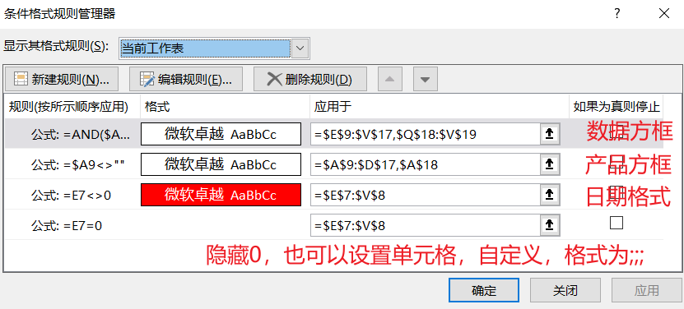 步骤 ①A7输入产品，销售量，上架日期，变化日期。 ②E7单元格输入==MIN(数据!C2:C29),后面单元格输入=IF(OR(E7=0,E7+1>MAX(数据!$C:$C)),0,项目进度!E7+1)，设置单元格格式为mm/dd，拖拽 E8单元格公式=E7，设置单元格格式为aaa ③在数量表中添加辅助列，添加公式=IF(COUNTIFS($B$2:B2,B2)=1,A1+1,A1)，产品下添加公式=IFERROR(VLOOKUP(ROW(A1),数据!$A:$D,2,0),"") 销售量下：=SUMIFS(数据!$D:$D,数据!B:B,项目进度!A9) 上架日期下：=VLOOKUP(A9,数据!B:D,2,0) ④后面数据：=IF(SUMIFS(数据!$D:$D,数据!$B:$B,$A9,数据!$C:$C,项目进度!E$7)=0,"",SUMIFS(数据!$D:$D,数据!$B:$B,$A9,数据!$C:$C,项目进度!E$7))+O14:Q15 ⑤定义名称：迷你图=OFFSET(项目进度!$D$8,ROW(项目进度!A1),MATCH(TRUE,项目进度!E9:V9<>"",0),1,COUNT(项目进度!E9:V9))，， 插入迷你图，范围=迷你图，设置迷你图格式。 设置条件格式：

